決済
システム名 |  |  | アイエスエイプランECサイト |  |  |  |  |  |  |  | 作成日 |  | 2017/8/24 | 作成者 | 小玉 絢子
カテゴリ |  |  | 決済 |  | 機能名称 |  |  |  |  |  | 更新日 |  | 2017/10/08 | 更新者 | 久保田 善之

 | ■決済画面
 |  |  |  |  |  |  |  | No. | 項目名 | オブジェクト |  | 内容
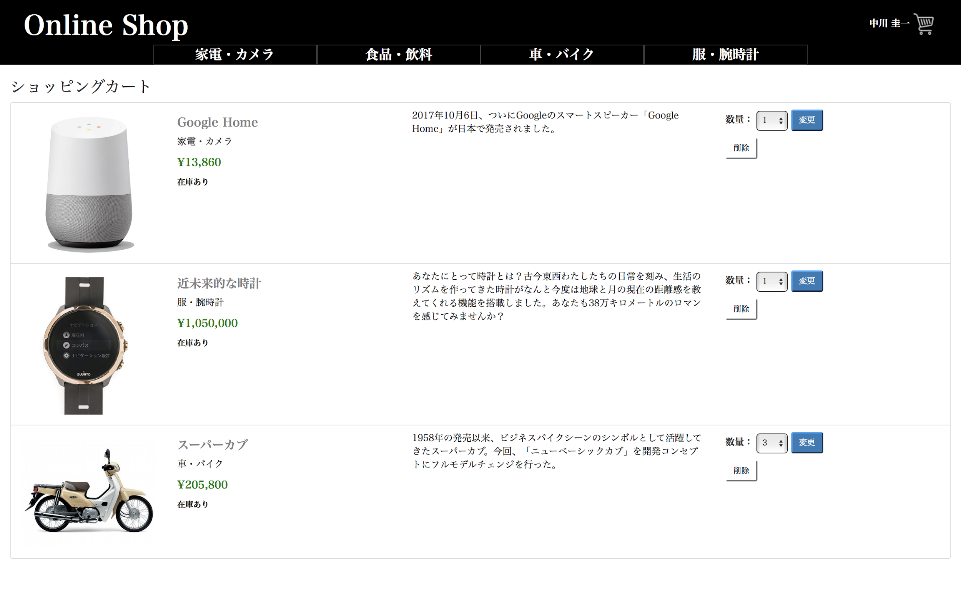
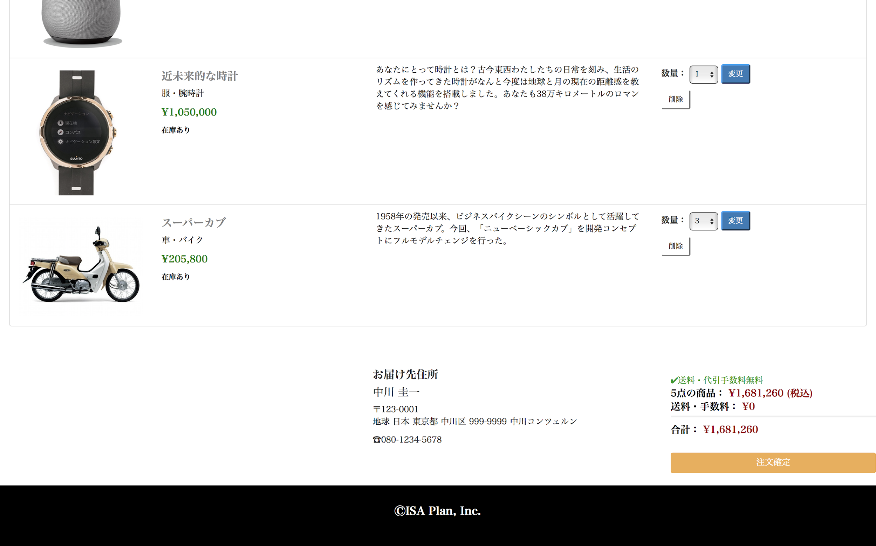
1
6
10
9
8
2
3
4
5
7
12
11
15
14
13
16
17
header
カテゴリー1
カテゴリー2
カテゴリー3
 |  |  |  |  |  |  |  | 1 | 商品写真 | image |  | 商品写真を表示する

 |  |  |  |  |  |  |  | 2 | 商品名 | div |  | 商品名を表示する

 |  |  |  |  |  |  |  | 3 | カテゴリ | div |  | カテゴリ名を表示する

 |  |  |  |  |  |  |  | 4 | 販売単価(税込) | div |  | 商品マスタテーブルより取得した販売単価をもとに、
 |  |  |  |  |  |  |  |  |  |  |  | 税込計算した販売単価(税込)を表示

 |  |  |  |  |  |  |  | 5 | 在庫情報 | div |  | 在庫の有無を表示する

 |  |  |  |  |  |  |  | 6 | 商品説明 | div |  | 商品説明を表示する

 |  |  |  |  |  |  |  | 7 | 数量 | select box |  | 購入数量を選択するドロップダウン

 |  |  |  |  |  |  |  | 8 | 変更ボタン | button |  | 購入数量を変更するボタン

 |  |  |  |  |  |  |  | 9 | 削除ボタン | button |  | ショッピングカートから商品を削除するボタン

body
 |  |  |  |  |  |  |  | 10 | 配送先名 | div |  | 配送先名を表示する

 |  |  |  |  |  |  |  | 11 | 配送先郵便番号 | div |  | 配送先郵便番号を表示する

 |  |  |  |  |  |  |  | 12 | 配送先住所 | div |  | 配送先住所を表示する

 |  |  |  |  |  |  |  | 13 | 配送先電話番号 | div |  | 配送先電話番号を表示する

 |  |  |  |  |  |  |  | 14 | 小計 | div |  | 商品の購入数と合計金額を表示する

 |  |  |  |  |  |  |  | 15 | 送料・手数料 | div |  | 送料と手数料の合計金額を表示する
 |  |  |  |  |  |  |  |  |  |  |  | 送料・手数料に一律で540円と表示させる。但し、1万円以上の購入時は０円と表示する。
 |  |  |  |  |  |  |  |  |  |  |  | 2019/10/9 JTM03対応 久保田

 |  |  |  |  |  |  |  | 16 | 合計 | div |  | 小計と送料・代引手数料の合計金額を表示する

 |  |  |  |  |  |  |  | 17 | 注文確定ボタン | button |  | 注文を確定するボタン

 |  |  |  |  |  |  |  | 18 | 送料設定 |  |  | 送料・手数料に一律で540円と表示させる。但し、1万円以上の購入時
 |  |  |  |  |  |  |  |  |  |  |  | は０円と表示する。 |  | 2019/10/08 JTM03対応 久保田
ⒸISA Plan, Inc.
footer

【JTM03】 送料設定対応
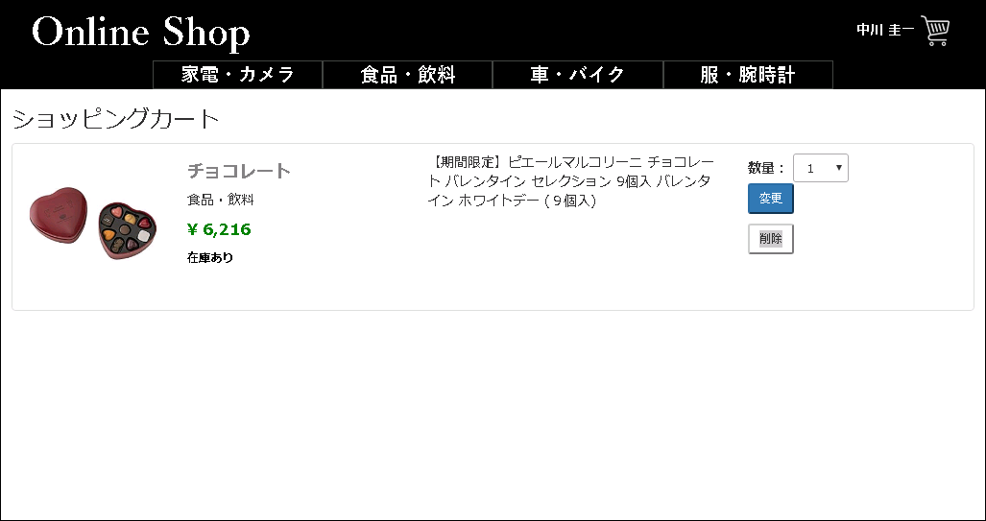
 |  |  |  |  |  |  | header

 |  |  |  |  |  |  | boby

15

 |  |  |  |  |  |  | footer

システム名 |  |  | アイエスエイプランECサイト |  |  |  |  |  |  |  | 作成日 |  | 2017/8/27 | 作成者 | 小玉 絢子
カテゴリ |  |  | 決済 |  | 画面タイトル | 決済確定メッセージ |  |  |  |  | 更新日 |  | 2017/8/28 | 更新者 | 小玉 絢子

 | ■決済確定画面
 |  |  |  |  |  |  |  | No. | 項目名 | オブジェクト |  | 内容
 |  | 注文確定
 |  |  |  |  |  |  |  | 1 | 注文番号 | div |  | 注文番号を表示する

1
2
 |  |  |  | ありがとうございます。注文が確定されました。 |  |  |  | 2 | お届け日 | div |  | 届け日を表示する
 |  |  |  | 注文番号：NNN-NNNNNNN-NNNNNNN
 |  |  |  | お届け日：YYYY-MM-DD
3
 |  |  |  |  |  |  |  | 3 | ホームへ戻るボタン | button |  | ホーム画面に遷移するボタン
 |  |  |  | ホームへ戻る

システム名 |  |  | アイエスエイプランECサイト |  |  |  |  |  |  |  | 作成日 |  | 2017/8/27 | 作成者 | 小玉 絢子
カテゴリ |  |  | 決済 |  | 画面タイトル | 決済確定メッセージ(カートに商品なし) |  |  |  |  | 更新日 |  | 2017/8/28 | 更新者 | 小玉 絢子

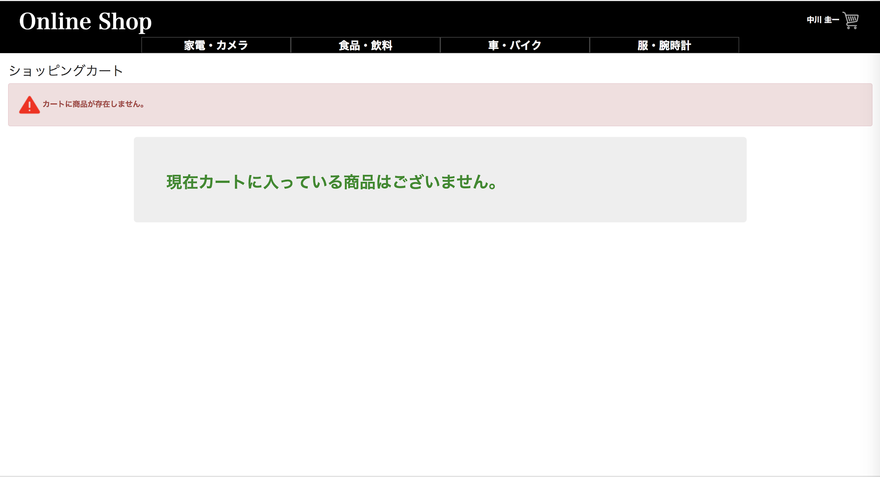
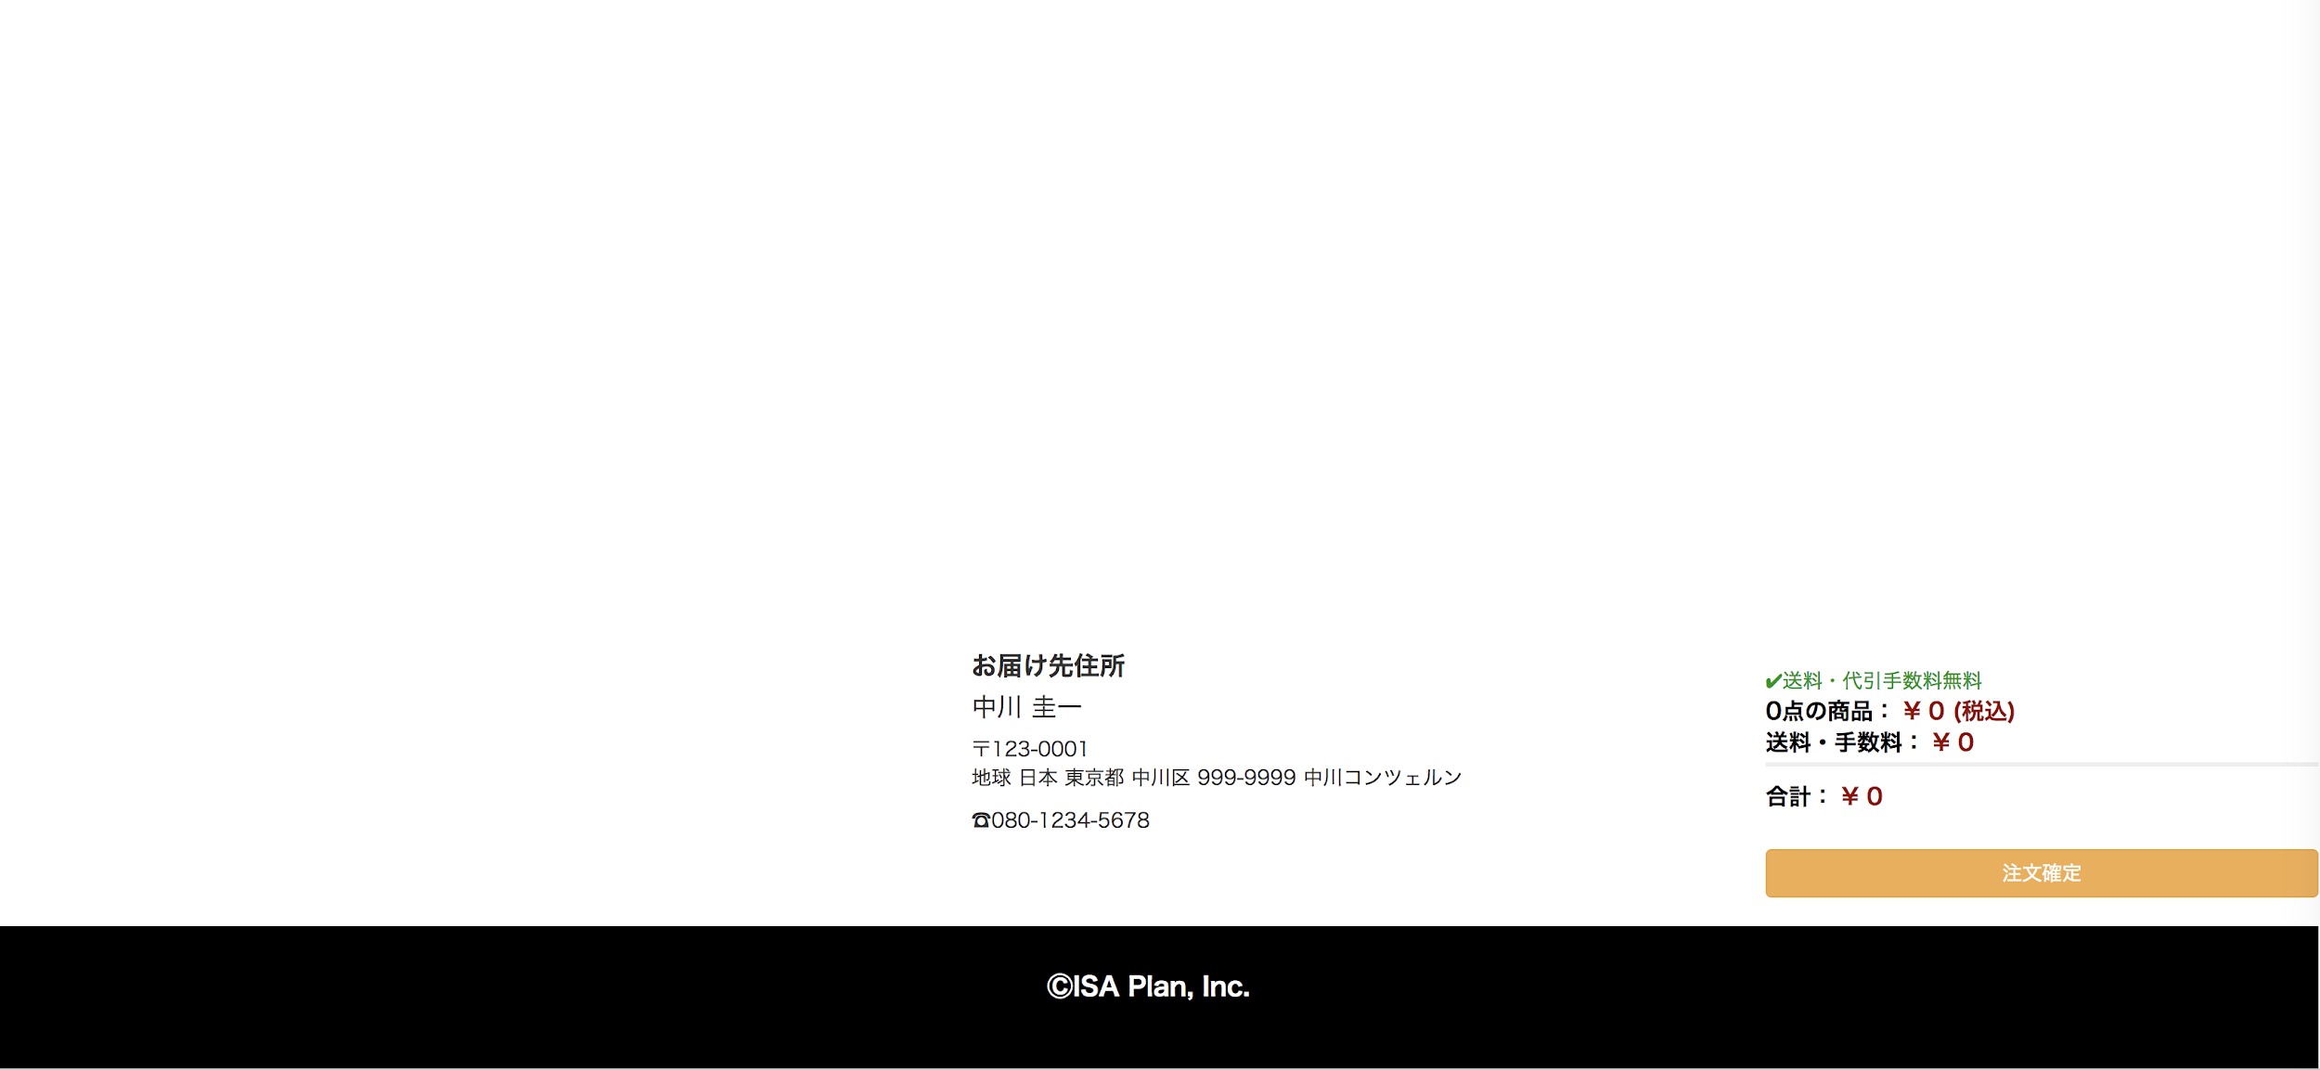
1
 | ■決済エラーメッセージ表示
 |  |  |  |  |  |  |  | No. | 項目名 | オブジェクト |  | 内容

 |  |  |  |  |  |  |  | 1 | エラーメッセージ | image |  | カートに商品が存在しません。

システム名 |  |  | アイエスエイプランECサイト |  |  |  |  |  |  |  | 作成日 |  | 2017/8/27 | 作成者 | 小玉 絢子
カテゴリ |  |  | 決済 |  | 画面タイトル | 決済エラーメッセージ(DBアクセスエラー) |  |  |  |  | 更新日 |  | 2017/8/28 | 更新者 | 小玉 絢子

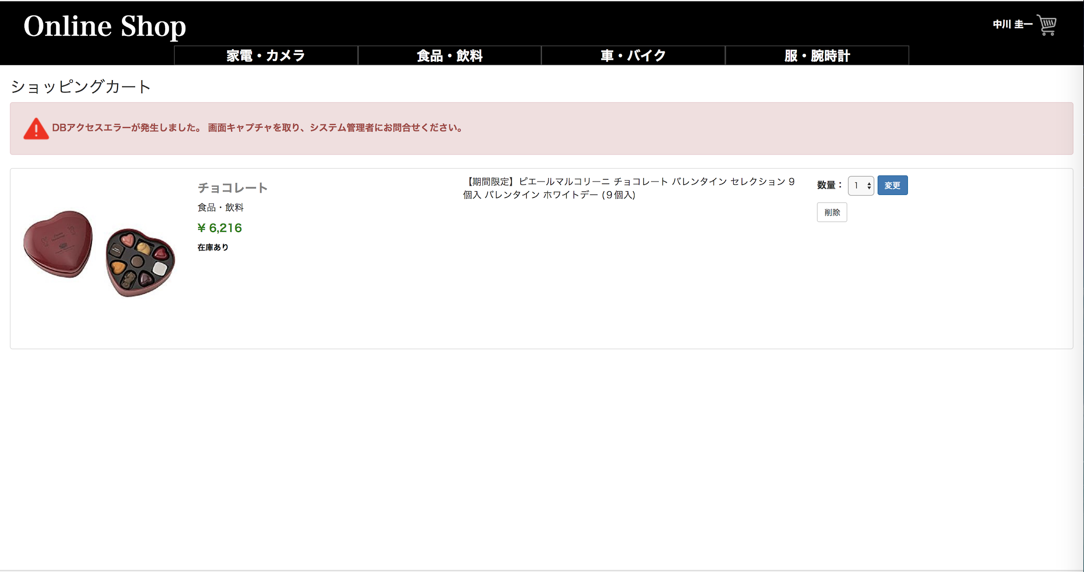
1
 | ■決済エラーメッセージ表示
 |  |  |  |  |  |  |  | No. | 項目名 | オブジェクト |  | 内容

 |  |  |  |  |  |  |  | 1 | エラーメッセージ | image |  | DBアクセスエラーが発生しました。
 |  |  |  |  |  |  |  |  |  |  |  | 画面キャプチャを取り、システム管理者にお問い合わせください。

システム名 |  |  | アイエスエイプランECサイト |  |  |  |  |  |  |  | 作成日 |  | 2017/8/27 | 作成者 | 小玉 絢子
カテゴリ |  |  | 決済 |  | 画面タイトル | 決済エラーメッセージ(システムエラー) |  |  |  |  | 更新日 |  | 2017/8/28 | 更新者 | 小玉 絢子

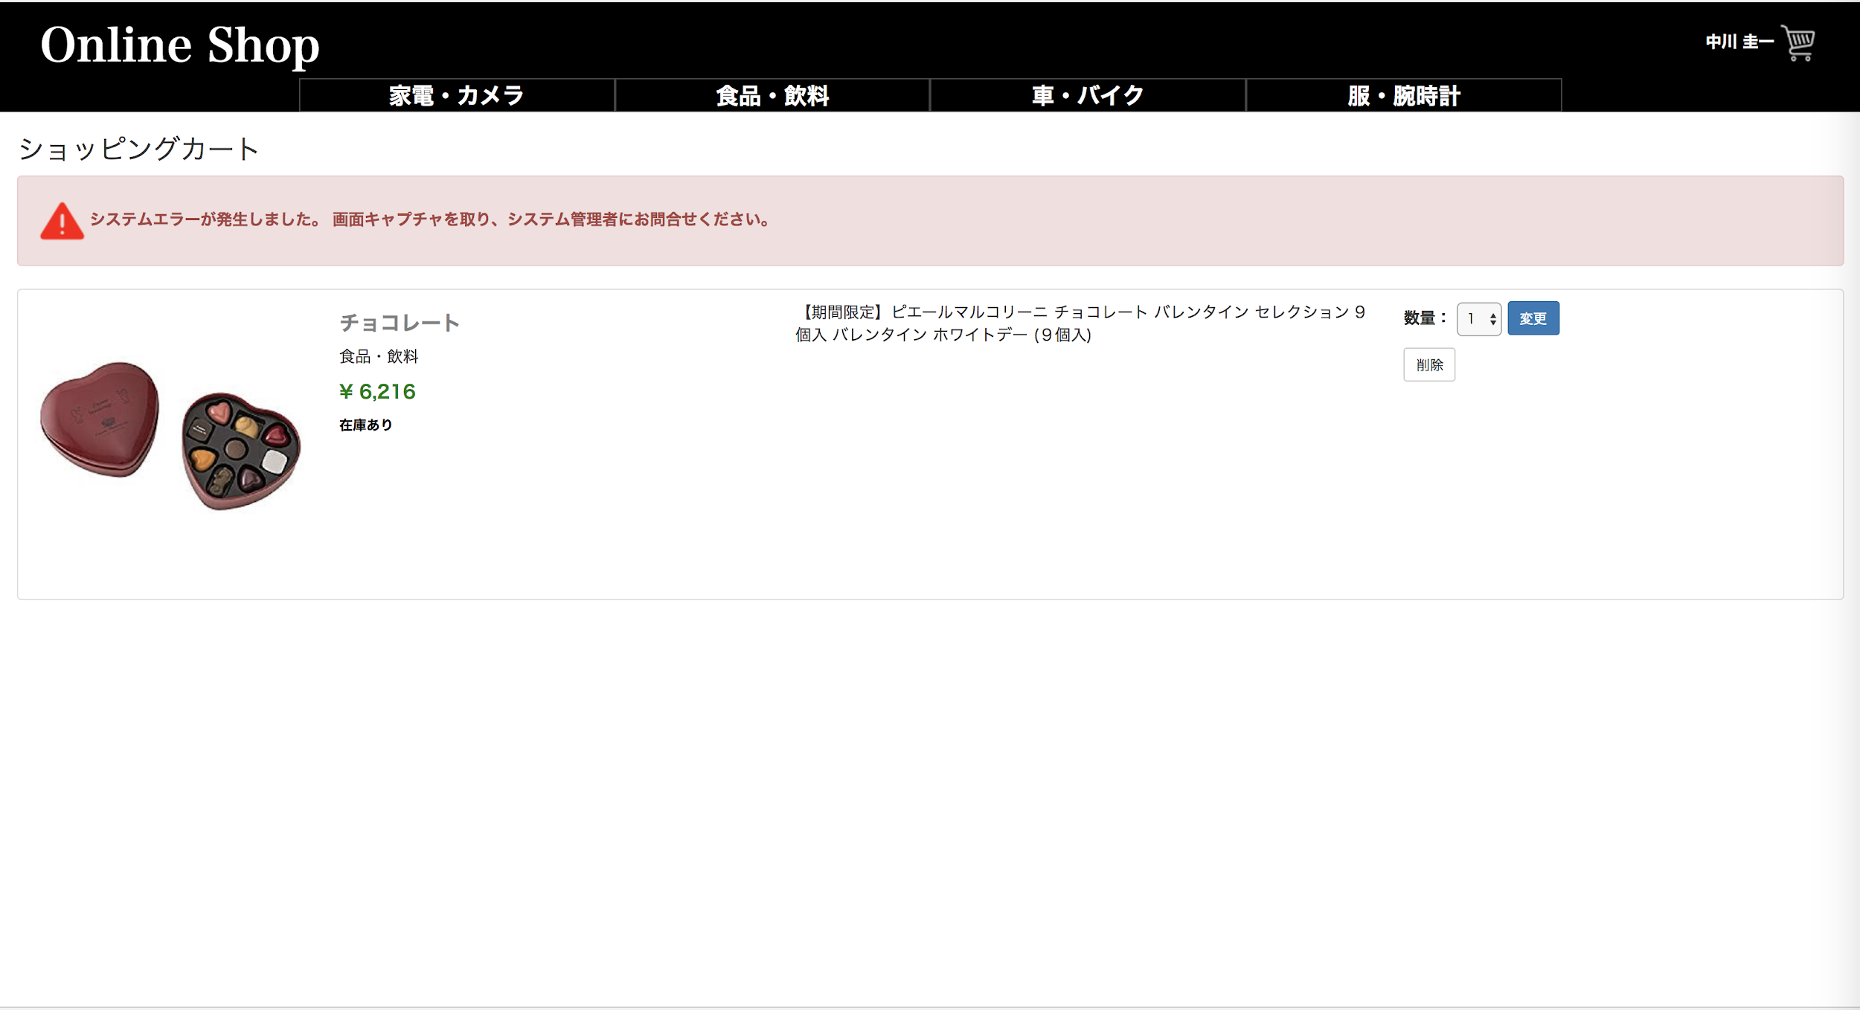
1
 |  |  |  |  |  |  |  | No. | 項目名 | オブジェクト |  | 内容

 |  |  |  |  |  |  |  | 1 | エラーメッセージ | image |  | システムエラーが発生しました。
 |  |  |  |  |  |  |  |  |  |  |  | 画面キャプチャを取り、システム管理者にお問い合わせください。

システム名 |  |  | アイエスエイプランECサイト |  |  |  |  |  |  |  | 作成日 |  | 2017/8/27 | 作成者 | 小玉 絢子
カテゴリ |  |  | 決済 |  | 画面タイトル | 決済エラーメッセージ(システムエラー) |  |  |  |  | 更新日 |  | 2017/8/28 | 更新者 | 小玉 絢子

 |  |  |  |  |  |  |  | No. | 項目名 | オブジェクト |  | 内容
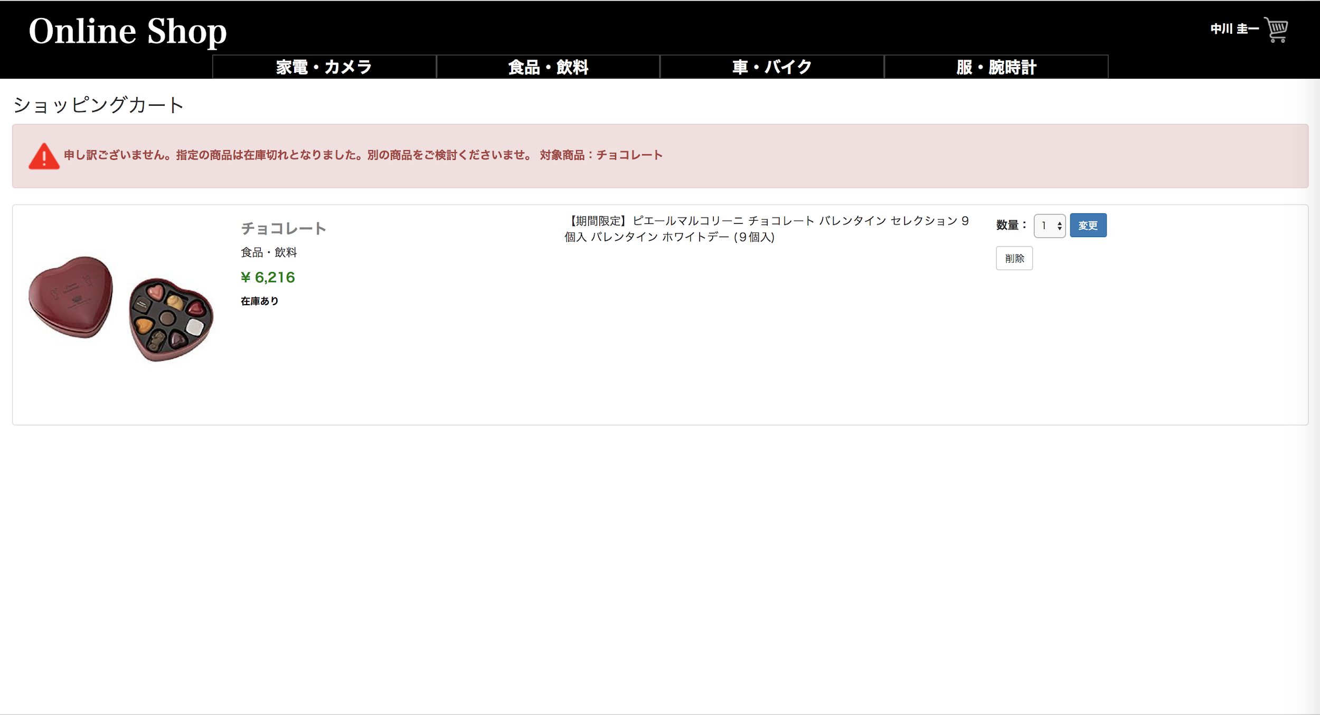
1
 |  |  |  |  |  |  |  | 1 | エラーメッセージ | image |  | 申し訳ございません。
 |  |  |  |  |  |  |  |  |  |  |  | 指定の商品は在庫切れとなりました。別の商品をご検討くださいませ。
 |  |  |  |  |  |  |  |  |  |  |  | 対象商品：NNNN

